상품제안서
아이리버 에어 웨어러블 오픈형 블루투스 무선이어폰 | 상품코드: S45877

 |  |  |  |  |  |  | 02-713-8555 | www.synergygift.co.kr
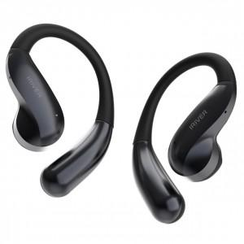

【상세/제작정보】

【인쇄/포장옵션】 | 실크, 레이저, 풀칼라 / 포장지포장

【공급단가】 | 수량 | 30~ | 100~ | 200~ | 300~ | 500~
*VAT별도 | 단가 | 23,000원 | 21,700원 | 21,300원 | 20,900원 | 20,500원

【상품 URL】 | https://www.synergygift.co.kr:443/src/goods_detail.php?gdno=45877

